关系图
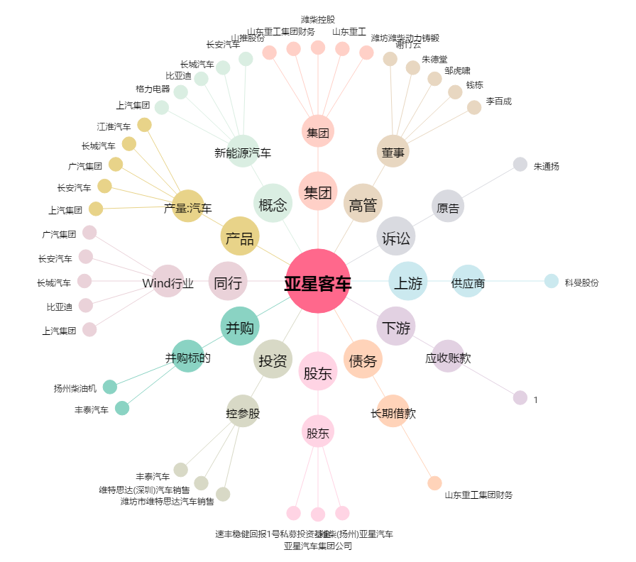
亚星客车[600213.SH] - 关系概览图

